2か月分計算表
水道料金・下水道使用料計算シミュレーション（一般用・２か月分）
 |  |  |  |  |  |  | ※ 令和8年10月1日付け下水道使用料改定反映版

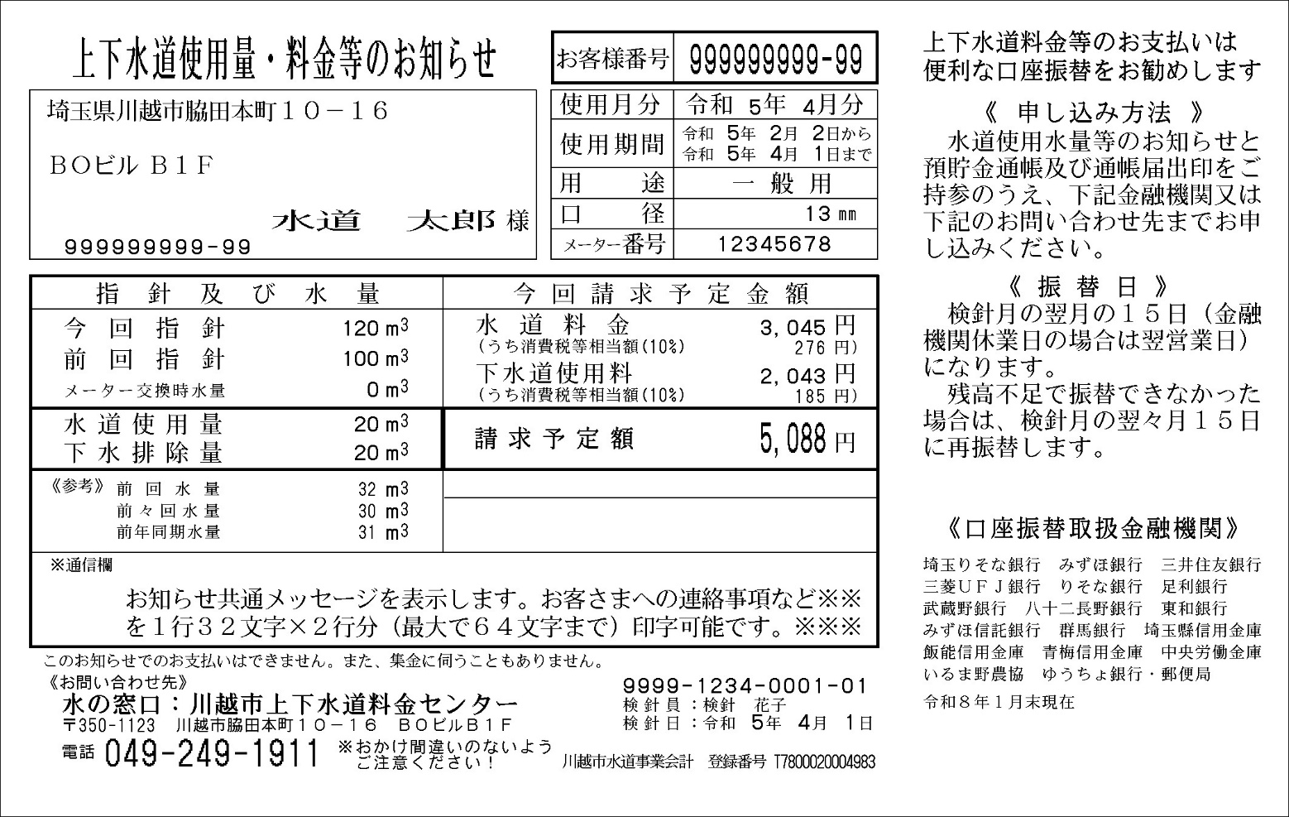
① 口径
③ 水道使用量
④ 下水排除量
② 下水道使用の有無
使用期間が1か月に満たない場合は「1か月分計算表」のシートをご活用ください。
・検針票をご用意ください。 |  |  |  |  |  | 【検針票サンプル】
・検針票を見ながら、 |  | 黄色部分 | に数値を入力してください。

 | ①「口径」を選択してください。 |  |  |  | mm
 | ②「下水道使用の有無」を選択してください。
 | ※下水道の使用がない場合、「下水排除量」は空欄になっています。
 | ③「水道使用量」を入力してください。 |  |  |  | ㎥
 | ④「下水排除量」を入力してください。 |  |  |  | ㎥

 |  | 水道料金 （円） | 下水道使用料 （円） | 請求額合計 （円）
 | 基本料金 [税抜き]
 | （改定前との差額）
 | 従量料金 [税抜き] | 0 | 0
 | （改定前との差額） |  | (+ 0)
 | 合計料金 [税抜き] |  | #VALUE!
 | （改定前との差額） |  | #VALUE!
 | 合計料金【税込み】 |  | #VALUE!
 | （改定前との差額） |  | #VALUE!

 | ※ 通常（2か月に1度）請求の場合の金額になります。
 | ※ 簡易計算のため、実際の請求額とは異なる場合があります。

1か月分計算表
水道料金・下水道使用料計算シミュレーション（一般用・１か月分）
 |  |  |  |  |  |  | ※ 令和8年10月1日付け下水道使用料改定反映版

① 口径
③ 水道使用量
④ 下水排除量
② 下水道使用の有無
使用期間が1か月を超える場合は「2か月分計算表」のシートをご活用ください。
3
・検針票をご用意ください。 |  |  |  |  |  | 【検針票サンプル】
・検針票を見ながら、 |  | 黄色部分 | に数値を入力してください。

 | ①「口径」を選択してください。 |  |  |  | mm
 | ②「下水道使用の有無」を選択してください。
 | ※下水道の使用がない場合、「下水排除量」は空欄になっています。
 | ③「水道使用量」を入力してください。 |  |  |  | ㎥
 | ④「下水排除量」を入力してください。 |  |  |  | ㎥

 |  | 水道料金 （円） | 下水道使用料 （円） | 請求額合計 （円）
 | 基本料金 [税抜き]
 | （改定前との差額）
 | 従量料金 [税抜き] | 0 | 0
 | （改定前との差額） |  | (+ 0)
 | 合計料金 [税抜き] |  | #VALUE!
 | （改定前との差額） |  | #VALUE!
 | 合計料金【税込み】 |  | #VALUE!
 | （改定前との差額） |  | #VALUE!

 | ※ 使用開始直後や中止時など、検針間隔が一月以内の金額になります。
 | ※ 簡易計算のため、実際の請求額とは異なる場合があります。

